OV-RAP (14)
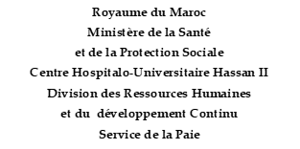

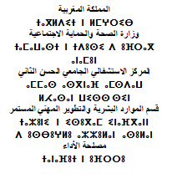

 |  |  | Fès, le :…………………….
A
MONSIEUR LE TRESORIER PREFECTORAL
FES
Avenue Abou Alaa El Maari -Fès-
ORDRE DE VIREMENT
N° /P /2024

Par le débit du compte du CH Hassan II N° 42140, tenu par la Trésorerie Préfectorale de Fès, nous vous prions de bien vouloir virer la somme de :

NOM ET PRENOM | RIB | BANQUE | MONTANT

